Sheet1
 | "TOTALE DIFFUSIONE PAGATA", Digitale+Cartaceo

Anno (Ottobre) | LeFigaro | Liberation | Le Monde | FinancialTimes | Daily Mail | Repubblica | Corriere della Sera | LaVerita | Il Sole 24 Ore
2000 |  |  |  | 435,478 | 2,535,915 | 637,860 | 723,033 |  | 400,932
2016 |  |  |  | 198,237 | 1,589,471 | 245,936 | 313,467 |  | 196,484
2017 |  |  |  | 188,924 | 1,511,357 | 208,017 | 286,202 | 20,981 | 166,843
2018 | 308,953 | 69,536 | 283,678 | 189,579 | 1,343,142 | 206,971 | 274,196 | 23,825 | 153,502
2019 | 325,938 | 71,466 | 323,565 | 180,053 | 1,246,568 | 188,753 | 267,988 | 28,331 | 145,669
2020 | 331,927 | 76,522 | 393,109 | 157,982 | 1,169,241 | 172,135 | 256,028 | 28,892 | 147,883
2021 | 338,978 | 83,808 | 424,085 | 97,067 | 960,019 | 131,007 | 262,322 | 33,515 | 140,306
2022 | 349,800 | 93,147 | 458,611 | 113,817 | 909,201 | 131,007 | 252,860 | 36,230 | 132,572

Crescita Composta 2018-2022 | 2.51% | 6.02% | 10.08% | -9.70% | -7.51% | -8.74% | -1.61% | 8.74% | -2.89%

Fonti:
Francia | https://www.acpm.fr/site/Les-chiffres/Diffusion-Presse/Presse-Payante/Presse-Quotidienne-Nationale
Italia | https://www.adsnotizie.it/_dati_certificati.asp?azione=filtra
UK | https://en.wikipedia.org/wiki/List_of_newspapers_in_the_United_Kingdom_by_circulation

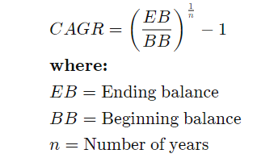
Formula CAGR

